Bearbeitungshilfe
gem. Teilnehmer | In den Spalten C-H alle erforderlichen Angaben zu den Springern erfassen
 | In der Spalte I (wichtig für die Ergebnisliste "Over All") wird erfasst, ob der Springer alle Diziplinen springt oder nur die, die in den Spalten K-M gekennzeichneten sind. Die Eingabe in den Spalten J-K zeigt, welche Springer welche Diziplinen springt
 | In der Spalte J erfasst man das Geschlecht
 | > Die Eingaben in diesem Tabellenblatt ziehen sich in alle anderen Tabelleblätter, also Änderungen zum Beispiel in der Schreibweise des Namen nur in diesem Tabellenblatt <
 | Wichtig: Alle Springer einer Altersklasse und Geschlecht mit der selben ID von der Startnummer her fortlaufend erfassen

Eingabeliste | Die Spalten B-F füllen sich automatisch aus dem Tabellenblatt "gem. Teilnehmer"
 | Alle Ergebnisse der Springer werden in der Eingabeliste erfasst. Eine Berechnung der Werte erfolgt über ein separates Tabellenblatt mit der Bezeichnung "Berechnung"
 | In den grünlich unterlegten Spalten kann eine manuelle Eingabe erfolgen, die orange hinterlegten Felder sind gesperrt
 | Bei dem gesamten Tabellenblatt ist ein Blattschutz eingepflegt, damit keine unbeabsichtigten Überschreibungen vorallem der Formeln erfolgen
Speedwerte: | die Ergebnisse aller Speedzähler werden als ganze Zahl eingegeben z.B. 80

Levelwerte: | die Ergebnisse werden mit 2 Kommastellen eigegeben z.B. 56,03

Presentation PA,PE,PM: | das Ergebnis wird als Bruchzahl eingegeben. z.B. 7/51 = 0,14 oder z.B. -1/42 = -0,02 (7 bzw. -1 = das Ergebnis von + minus - / 51 bzw. 42 = das Gesamt-Ergebnis aller +,-,0 oder Haken Oder wenn ihr mit der APP arbeitet, dann einfach das Ergebnis z.B. 0,14 eingeben bzw. wenn ein Negativ-Ergebnis rauskommt z.B. -0,02

Fehler: | das Ergebnis wird als ganze Zahl eingegeben z.B. 2

Gesamtergebnis | 30 sek. Speed Ergebnis x 5 + 180 sek. Speed Ergebnis + Freestyle Ergebnis x 25

Berechnung | Dieses Tabellenblatt ist mit einem Blattschutz versehen.
 | Bei der Vorbereitung der Liste für einen Wettkampf ist der Blattschutz aufzuheben, siehe auch unten, und das Berechnungstabellenblatt ist auf die zur Verfügung stehende Kari-Anzahl anzupassen
 | Dies muss für jeden Wertungsschritt erfolgen. Alle anzupassenden Kari-Felder sind grün unterlegt. Nachfolgend eine Aufstellung:

 | Speed 30 sec | >Spalte K |  |  | Freestyle Musicality | >Spalte CH
 | Speed Endurance 180 sec | >Spalte AB |  |  | Freestyle Multiples | >Spalte CX
 | Freestyle Difficuly | >Spalte AS |  |  | Freestyle Gymnatics/Power | >Spalte DN
 | Freestyle Form/Exedution | >Spalte BH |  |  | Freestyle Wraps | >Spalte ED
 | Freestyle Entertainment | >Spalte BU |  |  | Freestyle Judges | >Spalte EX

 | Die Anpassung der Kari-Anzahl erfolgt jeweils durch Entfernen der der Zahl "0" (dadurch wird der Bezug zur Eingabeliste gelöscht)
 | in allen Spalten unmittelbar vor der Kari-Anzahl. Siehe nachfolgendes Beispiel

 | Beispiel
 |  |  | Reduzierung auf 2 Karis
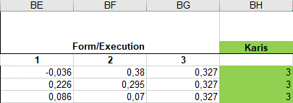
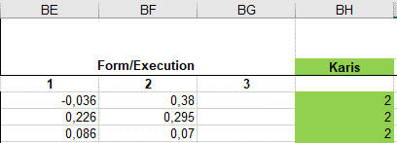

 | Wichtig: Blatt wieder schützen! (Blattschutz)

30 sec Speed Ergebnis | Es ist möglich innerhalb eines Tabellenblattes alle Ergebnisse untereinander fortlaufend dazustellen und direkt aus dem Tabellenblatt eine PDF anzufertigen
180sec Speed Ergebnis | Aus Sicherheitsgründen, empfiehlt es sich, das original Ergebnisblatt jeder Disziplin zu kopieren, damit im Notfall die ungerankten Ergebnisblätter noch zur Verfügung stehen
Freestyle | Also als erstes eine Kopie der einzelnen Ergebnisblätter erstellen und diese neu beschriften. Zum Beispiel 30 sec Speed Ergebnis "2021"
Overall | Jede Ergebnisliste separat innerhalb der Disziplin vor dem Wettkampf mit dem Ranking versehen - nicht auf Landesebene

R A N K I N G - N I C H T A U F L A N D E S E B E N E

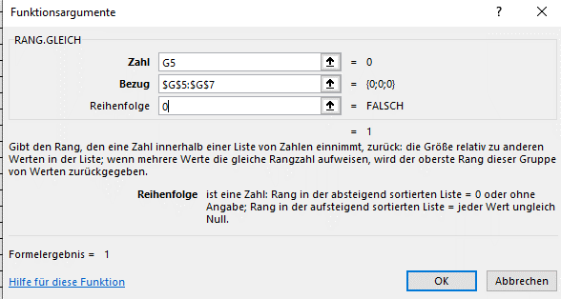
 | 1. Die Spalte AK füllt sich automatisch aus der Teilnehmerliste
 | 2. Jede Alters und Geschlechtsklasse separat filtern und mit der Rankingformel versehen |  |  | Rangingformel Beispiel:
 | 3. Zwischen jede AK eine Leerzeile einfügen und diese farblich neutral halten |  |  | Das $ erhält man, wenn
 | 4. Eventuell Spaltenbreiten vor dem Ausdrucken anpassen |  |  | nach dem Markieren der
 |  |  |  | erforderlichen Zellen F4
 |  |  |  | drückt.

 | Für die Overall Liste ist das Ranking separate zu erstellen, siehe nachfolgende Ausführungen

Overall Ergebnis | Die nachfolgenden Spalten werden automatisch mit Werten aus den vorherigen Tabellenblättern gefüllt, wenn in der "gem. Teilnehmerliste" in der Spalte H der Wert 1 erfasst wurde. Alle anderen Wert erscheinen erst gar nicht
 | Dies betrifft die Spalten G; I; K; L; M; N; O; P; Q; R
 | In den nachfolgenden Spalten ist gem. den Alterklassen im Ranking eine Anpassung der Formel erforderlich
 | Dies betrifft die Spalten H; J; S; U
 | Bei der Rankingformel |  | ist der Bezug auf die in entsprechende Alterklasse anzupassen

 | Die Formel ändert man bei dem ersten Springer der zu rankenden Altersklassen und dann kann man die Formel bis zum letzten Springer kopieren
 | Es sind in der Klammer nur die beiden gelben Ziffern anzupassen
 | Nach der Anpassung der Rankingformel zwischen den AK eine Leerzeile einfügen und diese farblich neutral halten
 | Eventuell Spaltenbreiten vor dem Ausdrucken anpassen

